Outil de calcul
Outil de choix de matériaux
Application : poutre en flexion simple
 |  |  |  |  |  |  |  |  |  | Formulaire
Schéma de la poutre

F

p

$$\vec{y}$$
 |  |  |  |  |  |  |  |  |  | Résultats
$R_{pe}$ =
$σ_{max}$ =
 |  |  |  |  |  |  |  |  |  |  |  | 3.6 | MPa | ≤ | 19.2 | MPa | Cool, ça fonctionne !
$$\vec{z}$$
$$\vec{x}$$
$f_{lim}$ =
L/2
$f_{max}$ =
 |  |  |  |  |  |  |  |  |  |  |  | 5.51 | mm | ≤ | 15 | mm | Cool, ça fonctionne !
L
 |  |  |  |  |  |  |  |  |  |  | Masse : | 96.3 | kg

 |  |  |  |  |  |  |  |  |  |  | CO2 : | 5.3 | kgCO2eq

 |  |  |  |  |  |  |  |  |  |  | Prix : | 361.56 | €

 | Données du problème

 |  | Modélisation de la poutre |  |  | Section de la poutre
 |  | L (entre 1 et 7 m) | 5 | m | Acier |  | Béton armé |  | Bois
 |  | F (entre 0 et 10 kN) | 1000 | N | IPE 120 | FALSE | C30/37 + 2% acier | FALSE | Pin massif | FALSE
 |  | p (entre 0 et 2 kN/m) | 2000 | N/m | IPE 140 | FALSE | C35/45 + 2% acier | FALSE | Chêne massif | FALSE
 |  | Poids propre ? | TRUE |  | IPE 180 | FALSE | C40/50 + 2% acier | FALSE | Epicéa massif | FALSE
 |  |  |  |  | IPE 240 | FALSE |  |  | GL24h | TRUE
 |  | Flèche limite |  |  | IPE 300 | FALSE | 100*200 mm² | FALSE | GL28h | FALSE
$f_{lim}$
 |  |  | 15 | mm | IPE 400 | FALSE | 150*300 mm² | FALSE | GL32h | FALSE
 |  |  |  |  |  |  | 200*400 mm² | FALSE
 |  | Sécurité |  |  | S235 | FALSE |  |  | 100*200 mm² | FALSE
 |  | Coefficient de sécurité | 1 |  | S355 | FALSE |  |  | 150*300 mm² | TRUE
 |  |  |  |  | S460 | FALSE |  |  | 200*400 mm² | FALSE

 |  | Ne cocher qu'UNE SEULE SECTION (si vous en cochez plus, les résultats données seront FAUX)

Outil de comparaison
Tableau récapitulatif pour comparaison des résultats
Numéro | Matériau n°1 | Matériau n°2 | Matériau n°3 | Matériau n°4 | Matériau n°5
Nom | IPE 140 S235 | C40/50 200*400 cm² | GL24h 150*300 cm²
Contrainte maximale (MPa) | 102.2 | 2.5 | 4.0
Flèche maximale (mm) | 18.4 | 1 | 5.5
Masse poutre (kg) | 64.5 | 960.0 | 96.3
Émissions de CO2 (kgCO2eq) | 66.4 | 139.4 | 5.3
Prix matériau seulement (€) | 225.75 | 121.78 | 361.56
Comparaison de différents matériaux pour une poutre en flexion simple
 | IPE 140 S235 | C40/50 200*400 cm² | GL24h 150*300 cm²
Contrainte maximale | 100.0 | 2.4 | 3.9 | 0.0 | 0.0
Flèche maximale | 100.0 | 5.4 | 29.9 | 0.0 | 0.0
Masse poutre | 6.7 | 100.0 | 10.0 | 0.0 | 0.0
Émissions de CO2 | 47.6 | 100.0 | 3.8 | 0.0 | 0.0
Prix | 62.4 | 33.7 | 100.0 | 0.0 | 0.0

Données et calculs
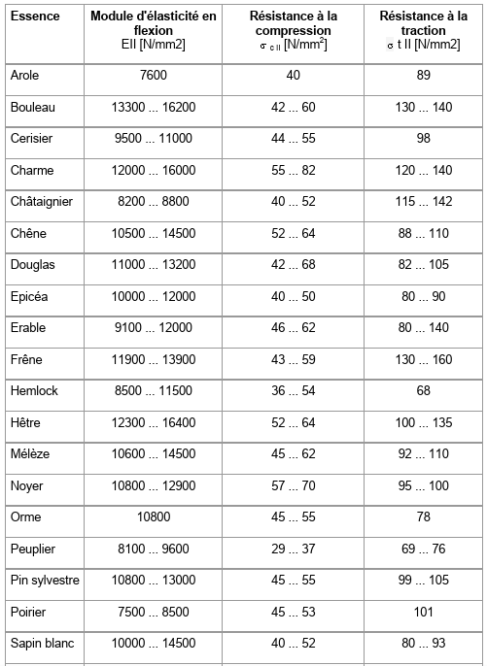
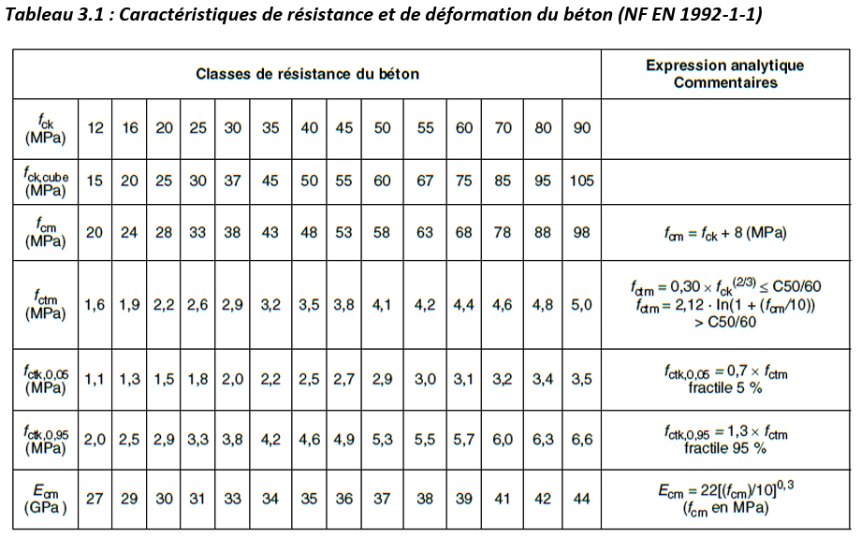
Section choisie |  |  | Acier, IPE |  |  |  |  | Bois (h = 2b) |  |  |  |  | Béton et armatures (2% en masse de béton, h = 2b)

Nom | GL24h |  | IPE 120 | A | 0.00132 | m^2 |  | Pin massif | fcok | 50 | MPa |  | C30/37 | ft | 2.9 | MPa
A | 0.045 |  |  | IGy | 0.00000318 | m^4 |  |  | E | 12000000000 | Pa |  |  | GWP | 0.1058675 | kgCO2eq/kg
IGy | 0.0003375 |  |  | G | 10.4 | kg/m |  |  | G | 540 | kg/m^3 |  |  | Prix | 0.064720833333 | €/kg
G | 19.266055046 |  |  | h | 0.12 | m |  |  | GWP | 0.043731296296 | kgCO2eq/kg
Re | 19.2 |  |  |  |  |  |  |  | Prix | 0.072222222222 | €/kg |  | C35/45 | ft | 3.2 | MPa
E | 11500000000 |  | IPE 140 | A | 0.00164 | m^2 |  |  |  |  |  |  |  | GWP | 0.11524041667 | kgCO2eq/kg
h | 0.3 |  |  | IGy | 0.00000541 | m^4 |  | Chêne massif | fcok | 60 | MPa |  |  | Prix | 0.068354166667 | €/kg
GWP | 0.055157659286 |  |  | G | 12.9 | kg/m |  |  | E | 13000000000 | Pa
Prix | 3.7533630952 |  |  | h | 0.14 | m |  |  | G | 780 | kg/m^3 |  | C40/50 | ft | 3.5 | MPa
 |  |  |  |  |  |  |  |  | GWP | 0.030275512821 | kgCO2eq/kg |  |  | GWP | 0.12461333333 | kgCO2eq/kg
Calculs |  |  | IPE 180 | A | 0.00271 | m^2 |  |  | Prix | 0.24358974359 | €/kg |  |  | Prix | 0.07445 | €/kg
 |  |  |  | IGy | 0.00001317 | m^4
L | 5 |  |  | G | 18.8 | kg/m |  | Epicea massif | fcok | 45 | MPa |  |  | E | 35000000000 | Pa
p | 2000 |  |  | h | 0.18 | m |  |  | E | 11000000000 | Pa
g | 189 |  |  |  |  |  |  |  | G | 460 | kg/m^3 |  |  | G | 2400 | kg/m^3
F | 1000 |  | IPE 240 | A | 0.00391 | m^2 |  |  | GWP | 0.05133673913 | kgCO2eq/kg
Mmax | 8090.625 |  |  | IGy | 0.00003892 | m^4 |  |  | Prix | 0.1 | €/kg |  |  | Prix armatures | 2.62 | €/kg
sigma max | 3595833.3333 |  |  | G | 30.7 | kg/m
f max | 0.005512938484 |  |  | h | 0.24 | m |  | GL24h | ftok | 19.2 | MPa
 |  |  |  |  |  |  |  |  | E | 11500000000 | Pa
 |  |  | IPE 300 | A | 0.00538 | m^2 |  |  | G | 428.13455657 | kg/m^3
 |  |  |  | IGy | 0.00008356 | m^4 |  |  | GWP | 0.055157659286 | kgCO2eq/kg
 |  |  |  | G | 42.2 | kg/m |  |  | Prix | 3.7533630952 | €/kg
 |  |  |  | h | 0.3 | m
 |  |  |  |  |  |  |  | GL28h | ftok | 22.3 | MPa
 |  |  | IPE 400 | A | 0.00845 | m^2 |  |  | E | 126000000000 | Pa
 |  |  |  | IGy | 0.0002313 | m^4 |  |  | G | 468.90927625 | kg/m^3
 |  |  |  | G | 66.3 | kg/m |  |  | GWP | 0.050361341087 | kgCO2eq/kg
 |  |  |  | h | 0.4 | m |  |  | Prix | 3.4269836957 | €/kg

 |  |  |  | E | 210000000000 | Pa |  | GL32h | ftok | 25.6 | MPa
 |  |  |  |  |  |  |  |  | E | 142000000000 | Pa
 |  |  |  | GWP | 1.02887 | kgCO2eq/kg |  |  | G | 499.490316 | kg/m^3
 |  |  |  |  |  |  |  |  | GWP | 0.047277993673 | kgCO2eq/kg
 |  |  |  | Prix | 3.5 | €/kg |  |  | Prix | 3.2171683673 | €/kg

 |  | Graphe radar
 |  | Max de tout le tableau |  |  | %
 |  | Contrainte maximale (MPa) | 102.2 |  | Contrainte maximale | 100.0 | 2.4 | 3.9 | 0.0 | 0.0
 |  | Flèche maximale (mm) | 18.4 |  | Flèche maximale | 100.0 | 5.4 | 29.9 | 0.0 | 0.0
 |  | Masse poutre (kg) | 960 |  | Masse poutre | 6.7 | 100.0 | 10.0 | 0.0 | 0.0
 |  | Émissions de CO2 (kgCO2eq) | 139.4 |  | Émissions de CO2 | 47.6 | 100.0 | 3.8 | 0.0 | 0.0
 |  | Prix (€) | 361.56 |  | Prix | 62.4 | 33.7 | 100.0 | 0.0 | 0.0

 |  |  |  |  |  |  |  |  |  |  |  | https://www.researchgate.net/figure/Mechanical-properties-of-materials-GL24h-GL28h-GL32h-Glued-Laminated-Timber-grades_tbl1_339994559?__cf_chl_tk=niwaSVCycflSTh7lVuv8IfAuovrpUgF1ZDhHzHhozTk-1747433748-1.0.1.1-dTnbIwhFdOPJhyH5SMbZTTJOIPQY4auv7F3FpGldCv4
 |  |  |  |  |  |  |  |  |  |  |  | https://fr.wikipedia.org/wiki/Densit%C3%A9_du_bois#:~:text=Les%20bois%20ont%20des%20masses,et%20800%20kg%2Fm3.
 |  |  |  |  |  |  |  |  |  |  |  | chrome-extension://efaidnbmnnnibpcajpcglclefindmkaj/https://www.forestiere-cdc.fr/sites/default/files/2019-04/indicateur2019_prix%20des%20bois.pdf
 |  |  |  |  |  |  |  |  |  |  |  | https://www.chausson.fr/materiaux/lamelle-colle-sapin-gl24h-bois-non-traite-90x320mm-p-66025-7

 |  |  |  |  |  |  |  |  |  |  |  | chrome-extension://efaidnbmnnnibpcajpcglclefindmkaj/https://www.lignum.ch/files/_migrated/content_uploads/Propri%C3%A9t%C3%A9s_m%C3%A9caniques_du_bois_01.pdf

